ER2
馈出柜
电度表

电容柜
1：*
1：*
变压器
进线柜
客户（企业）
被管单元（变电所）
电流

摄像头
电压
电工

1：*
网关
1：*
设备
回路

证书|证件

*：*
设备类型|解析函数
管理域
变电所

*：*

电工

退回记录工单
完成工单
工单

Sheet4
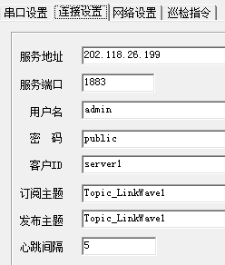
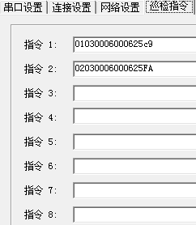
订阅所有网关主题
插入工单记录

接收数据，将主题信息和数据存入kafka
发送报警信息到报警mq

{“Data0”：“xx”, “Datan”:“xxxxxxxx”}
Kafka

订阅Kafka所有数据

biz_deviceGateway
biz_deviceGateway_instructions
biz_typeDevice
网关通过用户名密码完成鉴权
根据网关主题获取解析函数和设备类型

解析数据并判断是否异常
Device Access Manager

Y
设备为电表？
更新数据MQ并保存数据
异常？

Y

biz_data_deviceElecMeter
biz_workTask
是否有报警
N

Sheet1
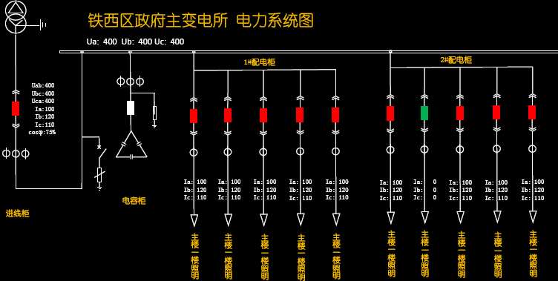
系统图
预警

